화면 흐름
앱 기본 설계서 |  |  |  | 담당자 | 반짝임 |  | 확인일

 |  |  |  |  | DNX | 다케야마 | 확인일 | 2021-04-28

화면 코드 | M2098M01 | 흐름 이름 | 환경설정/모바일 OTP/보기

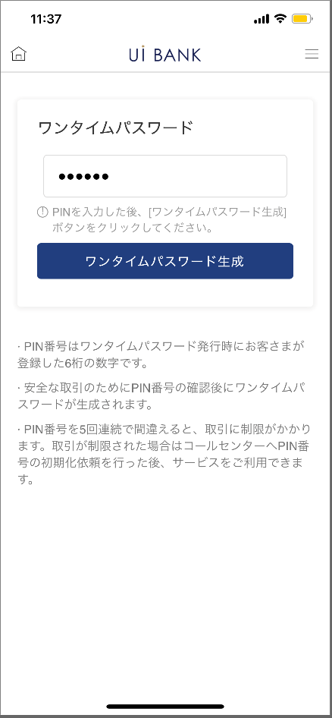 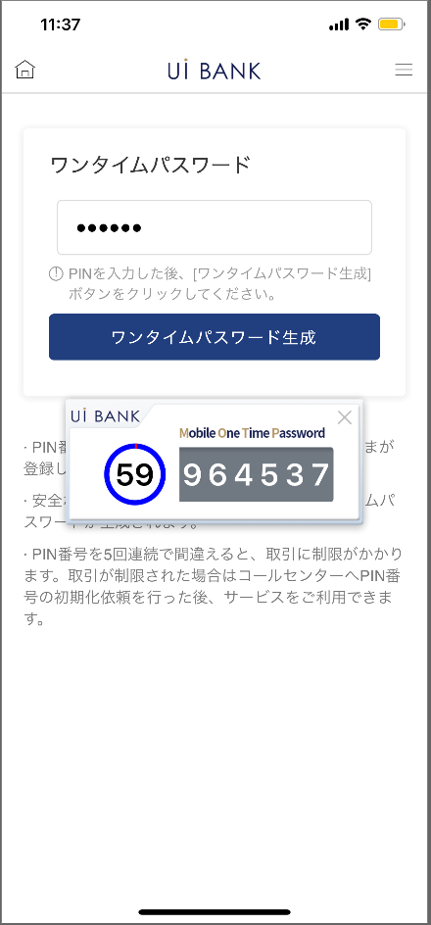

☆

보충 설명:
☆：UI 은행님의 로고 삽입에 영향을 주어 표제의 타이틀에 로고가 삽입되고 있습니다. 최신판의 것으로는 디자인의 관계상 「원 타임 패스워드 표시」라고 타이틀 표기하고 있습니다. 희망의 문언등 있으면 상담해 주시면 감사하겠습니다.

M2098M01_화면 레이아웃
앱 기본 설계서 |  |  |  |  |  |  |  |  | 담당자 | 반짝임 |  |  | 확인일

 |  |  |  |  |  |  |  |  |  | DNX | 다케야마 |  | 확인일 | 2021-04-28

요건 충족표 No. | 48 | 카테고리 | App PKG | 레벨 1 | 레벨 2 | 레벨 3 |  | 레벨 4 | 레벨 5
 |  |  |  | 모바일 앱 | 보안 | 모바일 OTP

요건 충족표 No. | - | 카테고리 | AITHERPKG | 레벨 1 | 레벨 2 | 레벨 3 |  | 레벨 4 | 레벨 5
 |  |  |  | - | - | -

화면 코드 | M2098M01 | 화면명 | 환경설정/모바일 OTP/보기

화면 레이아웃: |  |  |  |  |  |  | 화면 설명:

 |  |  |  |  |  |  | - 본 화면에서 모바일 OTP를 표시 가능. - PC에서 로그인한 경우의 사용을 상정한 화면.

1
2
3
4
5

 |  |  |  |  |  |  | 항목 설명

 |  |  |  |  |  |  | 항번 | 조작 | 선택/입력 내용 |  |  | 비고 |  | AiTHER와의 협력 (참조 소스 데이터)

 |  |  |  |  |  |  | 1 | － | 항상 표시 |  |  | - |  | -
 |  |  |  |  |  |  | 2 | 입력 | PIN 번호 6자리 입력 |  |  | - |  | -
 |  |  |  |  |  |  | 3 | － | 항상 표시 |  |  | - |  | -
 |  |  |  |  |  |  | 4 | － | 항상 표시 |  |  | - |  | -
 |  |  |  |  |  |  | 5 | － | 자동 표시 |  |  | - |  | -
 |  |  |  |  |  |  | 6
 |  |  |  |  |  |  | 7
 |  |  |  |  |  |  | 8
 |  |  |  |  |  |  | 9
 |  |  |  |  |  |  | 10
 |  |  |  |  |  |  | 11
 |  |  |  |  |  |  | 12
 |  |  |  |  |  |  | 13
 |  |  |  |  |  |  | 14
 |  |  |  |  |  |  | 15
 |  |  |  |  |  |  | 키라보시 님 코멘트 & 디자인 변경 코멘트(요구 사항 정의 참조) |  |  |  |  |  |  | 대응 확인
 |  |  |  |  |  |  | No. | 내용
 |  |  |  |  |  |  | 1 | 「모바일 OTP」 「OTP 패스워드」 「Mobile One Time Password」등의 표기를 모두 「원타임 패스워드」에 통일하고 싶다. |  |  |  |  |  | 항번 1.3.4.5 대응제
 |  |  |  |  |  |  | 2
 |  |  |  |  |  |  | 3
 |  |  |  |  |  |  | 4
 |  |  |  |  |  |  | 5
 |  |  |  |  |  |  | 6
 |  |  |  |  |  |  | 7
 |  |  |  |  |  |  | 8
 |  |  |  |  |  |  | 9
 |  |  |  |  |  |  | 10

